绿色素色面料
 | 客户 | RA |  |  |  |  |  | 数量 | 160
 | 款式 | 短裤 |  |  |  |  |  | 交期

 | 主面料（只看颜色，不看款式） | 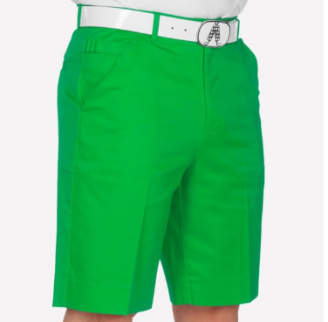 |  |  | 口袋布 | 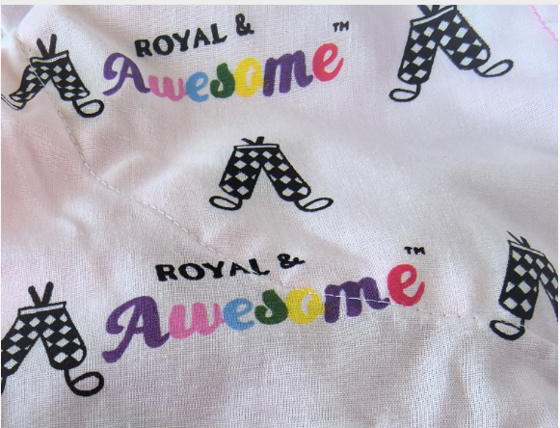
尺码 | 30 | 32 | 34 | 36 | 38 | 40 | 42 | 44
SKU |  | RSGR3232 | RSGR3432 | RSGR3632 | RSGR3832 |  | RSGR4232 | RSGR4432
英国数量 | 0 | 10 | 10 | 10 | 10 | 0 | 0 | 10 |  | 50
美国数量 | 0 | 10 | 20 | 30 | 20 | 0 | 30 | 0 |  | 110

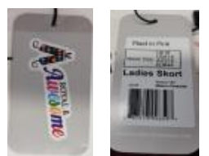
 | 用白色橡筋
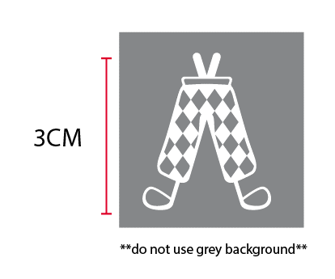

备注： | 3CM白色绣花

收货地址：安徽省池州市东至县胜利镇工业集中区经二路天诚制衣有限公司 徐少兵收18756625629

橘色素色面料
 | 客户 | RA |  |  |  |  |  | 数量 | 180
 | 款式 | 短裤 |  |  |  |  |  | 交期

 | 主面料（只看颜色，不看款式） | 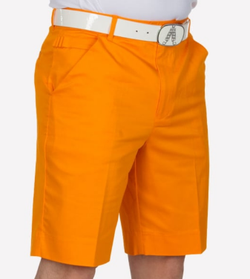 |  |  | 口袋布
尺码 | 30 | 32 | 34 | 36 | 38 | 40 | 42 | 44 |  | TOTAL
SKU | RSOR3032 | RSOR3232 | RSOR3432 | RSOR3632 | RSOR3832 | RSOR4032 | RSOR4232 | RSOR4432
英国数量 | 0 | 0 | 0 | 10 | 10 | 10 | 10 | 0 |  | 40
美国数量 | 10 | 10 | 30 | 50 | 20 | 10 | 0 | 10 |  | 140

 | 用白色橡筋

备注： | 3CM白色绣花

收货地址：安徽省池州市东至县胜利镇工业集中区经二路天诚制衣有限公司 徐少兵收18756625629

斜纹星条面料
 | 客户 | RA |  |  | 数量 | 180
 | 款式 | 短裤 |  |  | 交期

 | 主面料（只看颜色，不看款式） |  |  | 口袋布
尺码 | 38 | 40 | 46 |  |  |  | TOTAL
SKU | RSAS3832 | RSAS4032 | RSAS4632
英国数量 | 0 | 0 | 0 |  |  |  | 0
美国数量 | 120 | 20 | 40 |  |  |  | 180

 | 用白色橡筋
 | 印花面料，色织面料无需绣花，用装饰标

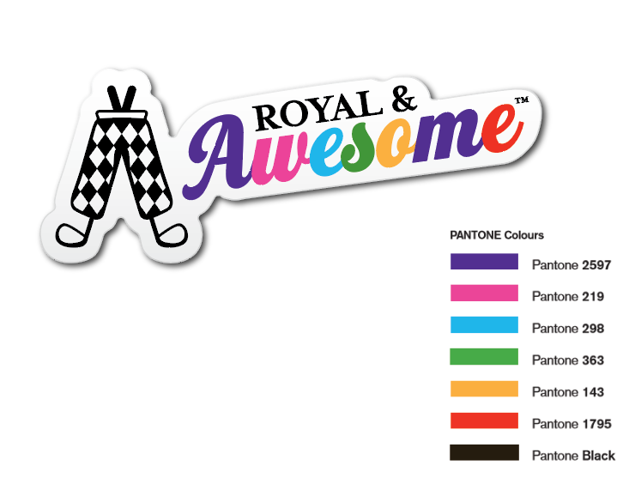
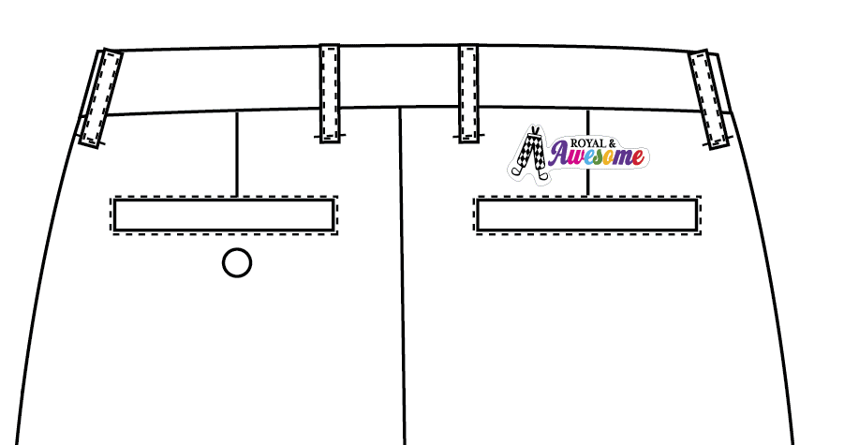

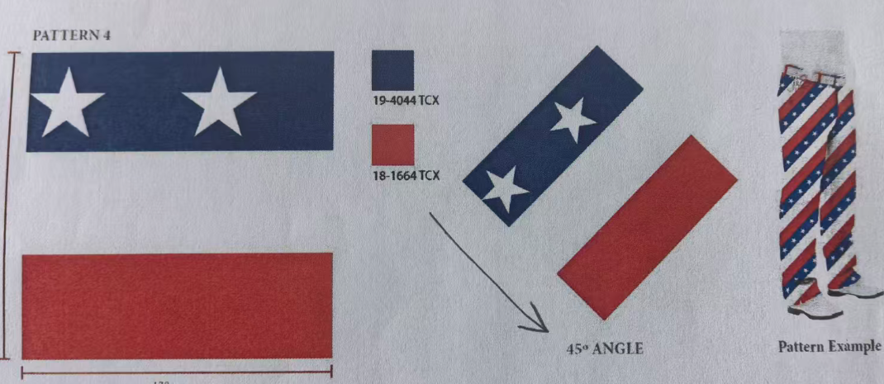
 |  |  |  |  |  | 注意该面料循环的正确顺序是蓝白红。

收货地址：安徽省池州市东至县胜利镇工业集中区经二路天诚制衣有限公司 徐少兵收18756625629

pastel淡粉色面料
 | 客户 | RA |  |  |  |  |  | 数量 | 170
 | 款式 | 短裤 |  |  |  |  |  | 交期

 | 主面料（只看颜色，不看款式） | 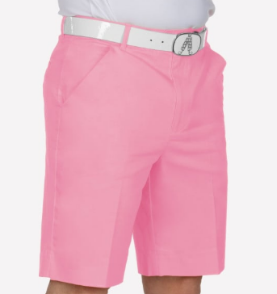 |  |  | 口袋布
尺码 | 30 | 32 | 34 | 36 | 38 | 40 | 42 | 44 |  | TOTAL
SKU | RSQP3032 | RSQP3232 | RSQP3432 | RSQP3632 | RSQP3832 | RSQP4032 | RSQP4232 | RSQP4432
英国数量 | 0 | 0 | 0 | 0 | 0 | 0 | 0 | 0 |  | 0
美国数量 | 10 | 20 | 40 | 30 | 40 | 10 | 10 | 10 |  | 170

备注： | 3CM藏青色绣花
 | 前后口袋朝外那层口袋布用本身布做，防止印花口袋布透到外面，其余部位用印花口袋布。

 | 用白色橡筋

收货地址：安徽省池州市东至县胜利镇工业集中区经二路天诚制衣有限公司 徐少兵收18756625629

深粉色面料
 | 客户 | RA |  |  |  |  |  | 数量 | 100
 | 款式 | 短裤 |  |  |  |  |  | 交期

 | 主面料（只看颜色，不看款式） | 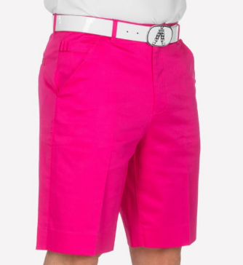 |  |  | 口袋布
尺码 | 30 | 32 | 34 | 36 | 38 | 40 | 42 | 44 |  | TOTAL
SKU | RSNP3032 | RSNP3232 | RSNP3432 | RSNP3632 |  | RSNP4032 | RSNP4232 | RSNP4432
英国数量 | 0 | 10 | 0 | 0 |  | 0 | 0 | 0 |  | 10
美国数量 | 10 | 0 | 30 | 20 |  | 10 | 10 | 10 |  | 90

 | 用白色橡筋

备注： | 3CM白色绣花

收货地址：安徽省池州市东至县胜利镇工业集中区经二路天诚制衣有限公司 徐少兵收18756625629

紫色面料
 | 客户 | RA |  |  |  |  |  | 数量 | 130
 | 款式 | 短裤 |  |  |  |  |  | 交期

 | 主面料（只看颜色，不看款式） | 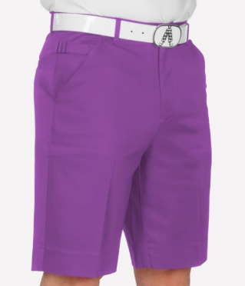 |  |  | 口袋布
尺码 | 32 | 34 | 36 | 38 | 40 | 42 | 44 |  |  | TOTAL
SKU | RSPU3232 | RSPU3432 | RSPU3632 | RSPU3832 | RSPU4032 | RSPU4232 | RSPU4432
英国数量 | 10 | 20 | 10 | 0 | 10 | 10 | 10 |  |  | 70
美国数量 | 0 | 20 | 0 | 20 | 0 | 0 | 20 |  |  | 60

 | 用白色橡筋
备注： | 3CM白色绣花

收货地址：安徽省池州市东至县胜利镇工业集中区经二路天诚制衣有限公司 徐少兵收18756625629

大红色素色面料
 | 客户 | RA |  |  |  |  |  | 数量 | 520
 | 款式 | 短裤 |  |  |  |  |  | 交期

 | 主面料（只看颜色，不看款式） | 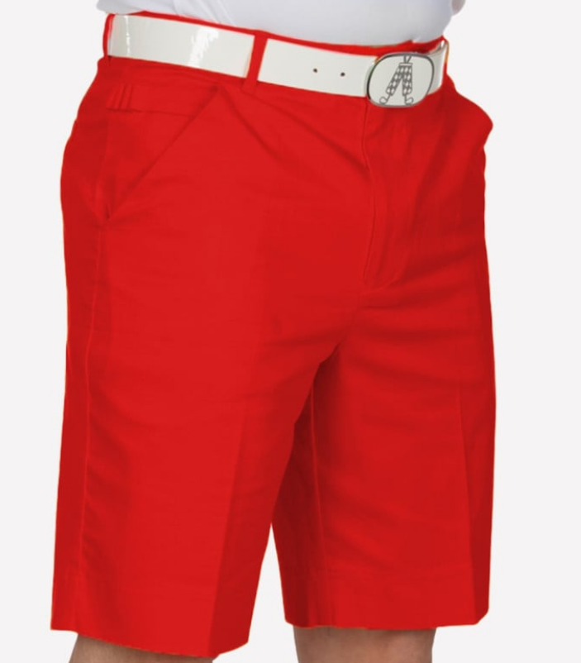 |  |  | 口袋布
尺码 | 30 | 32 | 34 | 36 | 38 | 40 | 42 | 44 |  | TOTAL
SKU | RSRR3032 | RSRR3232 | RSRR3432 | RSRR3632 | RSRR3832 | RSRR4032 | RSRR4232 | RSRR4432
英国数量 | 10 | 10 | 10 | 10 | 10 | 0 | 0 | 0 |  | 50
美国数量 | 20 | 30 | 120 | 110 | 100 | 40 | 30 | 20 |  | 470

备注： | 3CM白色绣花

 | 用黑色橡筋

收货地址：安徽省池州市东至县胜利镇工业集中区经二路天诚制衣有限公司 徐少兵收18756625629

红色格子面料
 | 客户 | RA |  |  |  |  | 数量 | 120
 | 款式 | 短裤 |  |  |  |  | 交期

 | 主面料（只看颜色，不看款式） | 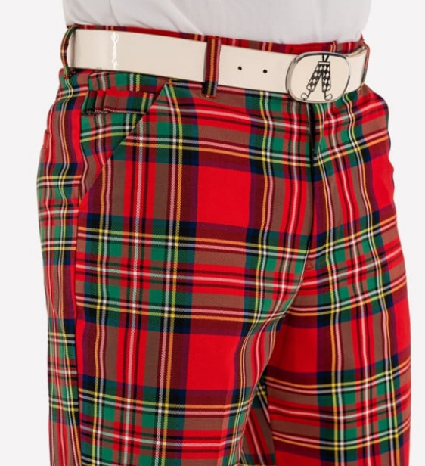 |  |  | 口袋布
尺码 | 30 |  | 36 | 38 |  | 44 |  |  | TOTAL
SKU | RSST3032 |  | RSST3632 | RSST3832 |  | RSST4432
英国数量 | 0 |  | 30 | 0 |  | 0 |  |  | 30
美国数量 | 10 |  | 40 | 30 |  | 10 |  |  | 90
 | 用白色橡筋
 | 印花面料，色织面料无需绣花，用装饰标
备注：

收货地址：安徽省池州市东至县胜利镇工业集中区经二路天诚制衣有限公司 徐少兵收18756625629

美国星条旗面料
 | 客户 | RA |  |  |  |  |  | 数量 | 210
 | 款式 | 短裤 |  |  |  |  |  | 交期

 | 主面料（只看颜色，不看款式） | 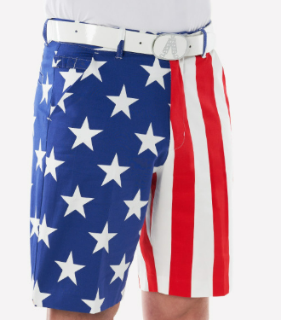 |  |  | 口袋布
尺码 |  | 32 | 34 | 36 | 38 | 40 | 42 |  |  | TOTAL
SKU |  | RSUS3232 | RSUS3432 | RSUS3632 | RSUS3832 | RSUS4032 | RSUS4232
英国数量 |  | 0 | 0 | 0 | 0 | 0 | 0 |  |  | 0
美国数量 |  | 40 | 50 | 40 | 50 | 10 | 20 |  |  | 210
 | 用白色橡筋
 | 印花面料，色织面料无需绣花，用装饰标
备注：

收货地址：安徽省池州市东至县胜利镇工业集中区经二路天诚制衣有限公司 徐少兵收18756625629

深黄色面料
 | 客户 | RA |  |  |  |  |  | 数量
 | 款式 | 短裤 |  |  |  |  |  | 交期

 | 主面料（只看颜色，不看款式） | 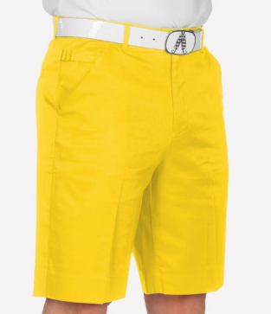 |  |  | 口袋布
尺码 | 32 | 34 | 36 | 38 | 40 | 42 | 44 |  | TOTAL
SKU | RSYE3232 | RSYE3432 | RSYE3632 |  | RSYE4032 | RSYE4232 | RSYE4432
英国数量 | 10 | 30 | 10 |  | 10 | 10 | 10 |  | 80
美国数量 | 0 | 0 | 0 |  | 0 | 20 | 0 |  | 20

 | 用白色橡筋

备注： | 3CM白色绣花

收货地址：安徽省池州市东至县胜利镇工业集中区经二路天诚制衣有限公司 徐少兵收18756625629

